Sheet1
 | Бланка за обследване с дрон
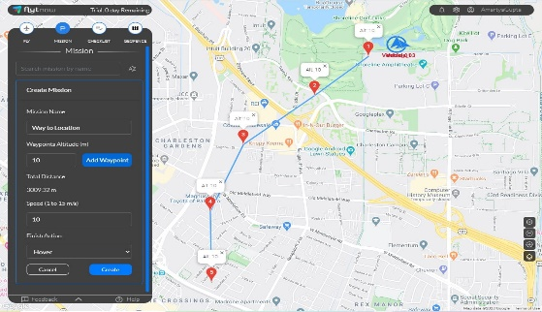

Обект : |  | ПЕР: |  |  |  | Дата:

Използван софтуер за управление: |  | Режим на управление:

Полет | Маршрут | Дължина | Времетраене | Височина | Скорост | Скорост на вятъра | Температура | Видимост | % батерия в края на полета
№ |  | м | мин. | м | м/с | м/с | ⁰С

Открити проблеми по съоръженията: |  |  |  |  |  | Трудности:

Открити проблеми по съоръженията: |  |  |  |  |  | Трудности:

Открити проблеми по съоръженията: |  |  |  |  |  | Трудности:

Открити проблеми по съоръженията: |  |  |  |  |  | Трудности:

Открити проблеми по съоръженията: |  |  |  |  |  | Трудности:

Открити проблеми по съоръженията: |  |  |  |  |  | Трудности:

Открити проблеми по съоръженията: |  |  |  |  |  | Трудности:

Изводи, забележки, препоръки:

 | Пилот: |  |  | Помощник пилот:

